상품제안서
풀컬러 주문제작 포켓형 메모패드(48절) | 상품코드: S30198

 |  |  |  |  |  |  | 02-713-8555 | www.synergygift.co.kr
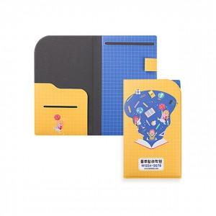 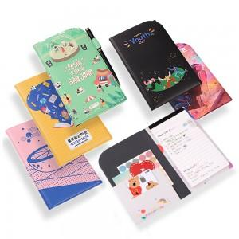

【상세/제작정보】 | 내 맘대로 풀컬러 인쇄해서 제작하는 48절 메모패드! (노트&케이스 포함)

【인쇄/포장옵션】 | 풀칼라 / 포장불가능

【공급단가】 | 수량 | 100~ | 300~ | 500~ | 1,000~ | 3,000~
*VAT별도 | 기본형 | 11,300원 | 10,600원 | 10,300원 | 10,000원 | 9,800원
 | 메탈슬림펜포함 | 12,000원 | 11,300원 | 11,000원 | 10,700원 | 10,500원

【상품 URL】 | https://www.synergygift.co.kr:443/src/goods_detail.php?gdno=30198

